Sheet1
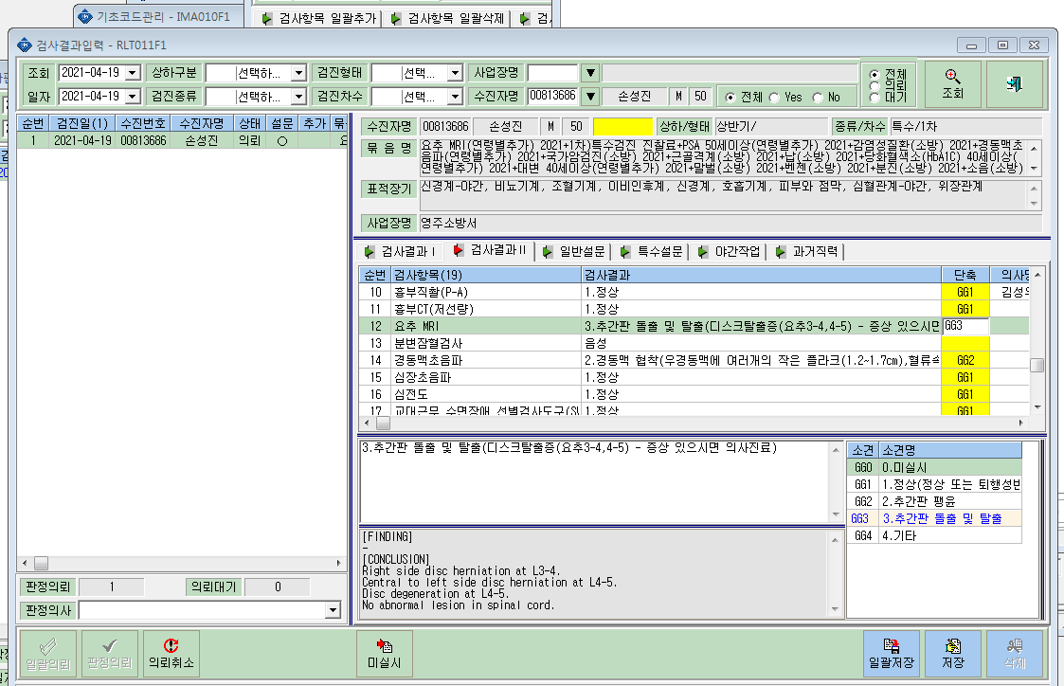
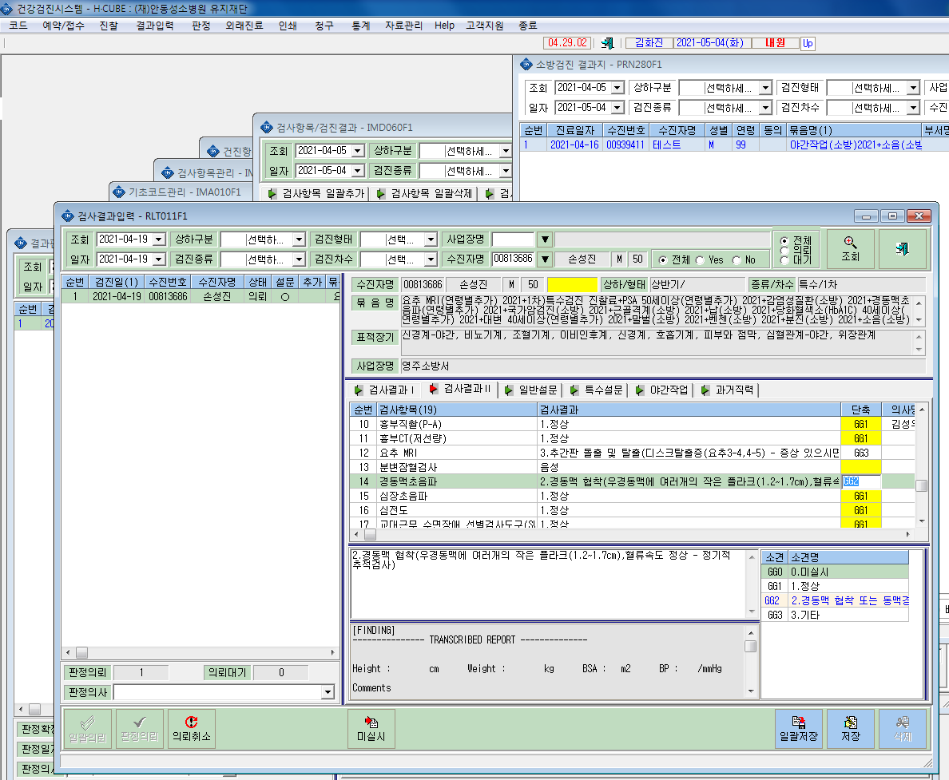
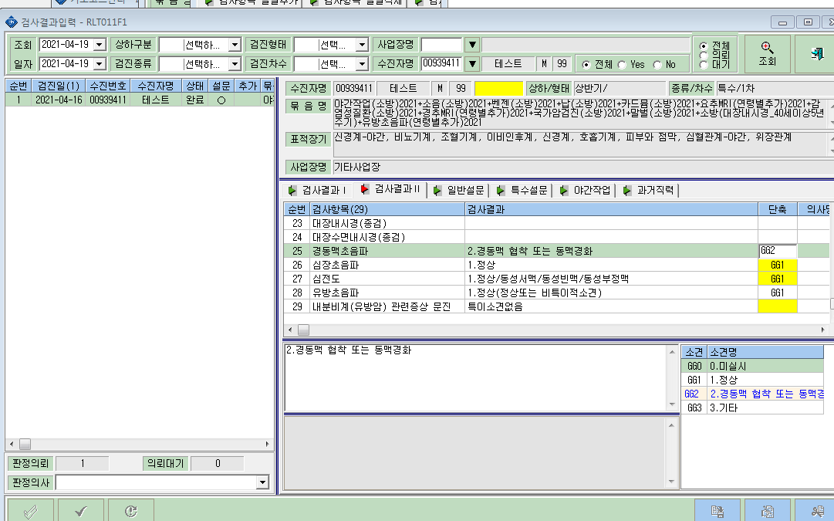
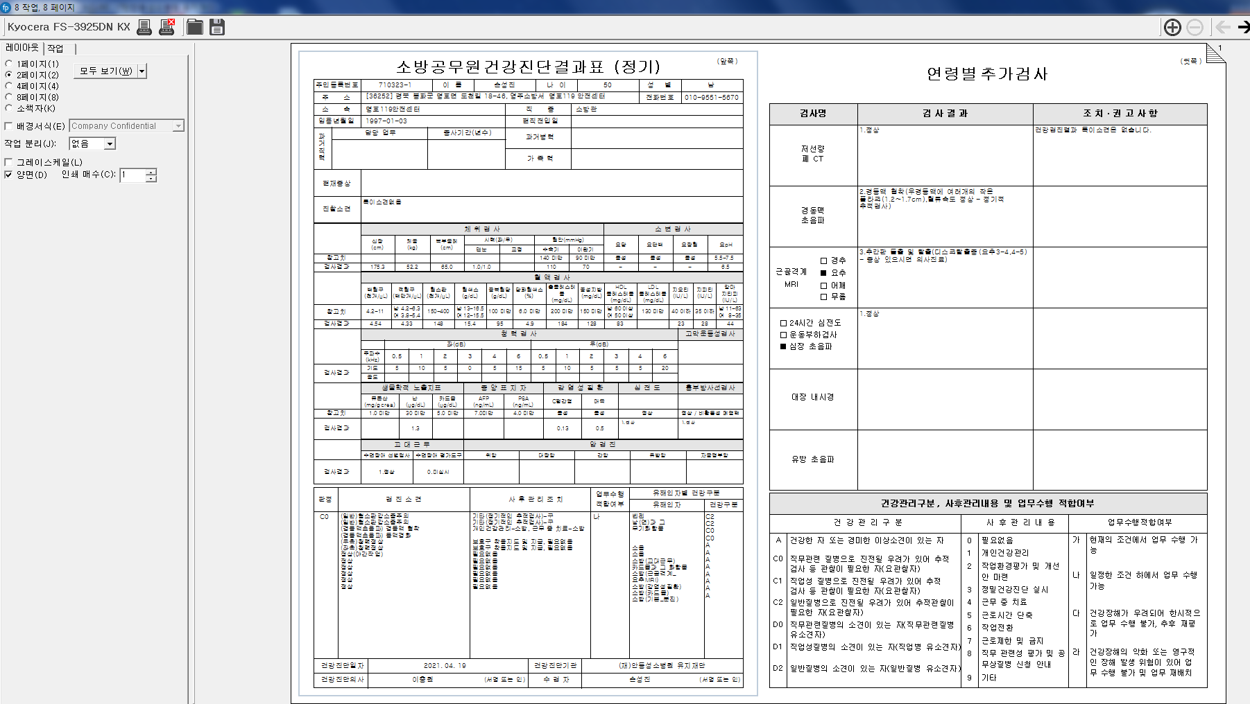
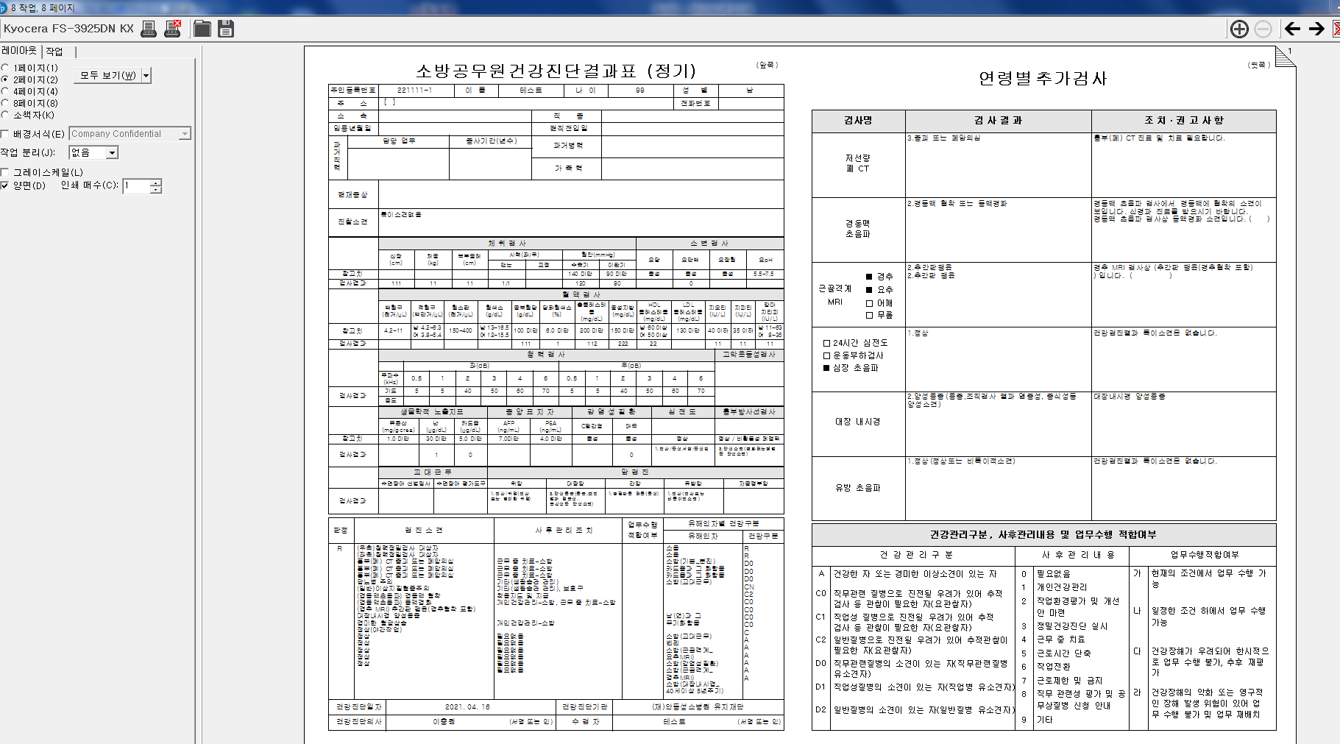
* 테스트 결과는 조치 권고사항 출력이 되나, 다른 류한준이나 손성진등은 조치 권고사항이 안딸려 나옵니다. 확인부탁드립니다. 묶음코드 연결이 잘못된건가요?

